initGrille
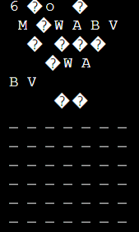
initGrille | a tester | obtenu

 | grille pas initialisée | grille initialisée


 | grille initialisée | grille initialisée

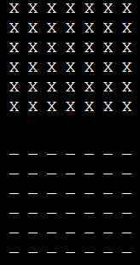
 | Grille avec des pions | grille initialisée

Afficher
Afficher | a tester | obtenu

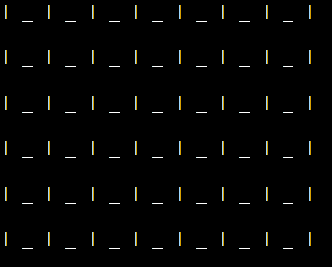
 | Grille vide | grille sans pion

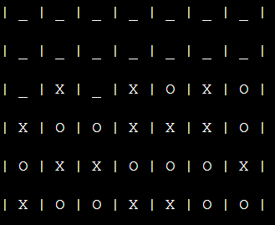
 | grille partiellement jouée | grille avec quelques jetons

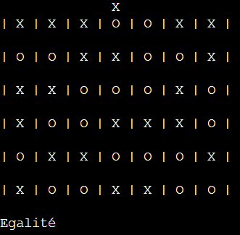
 | Grille Pleine | Grille avec 42 jetons

GrillePleine
grillePleine | a tester | obtenu


 | vide | false (0)

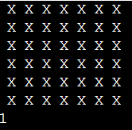
 | pleine | true (1)

Jouer
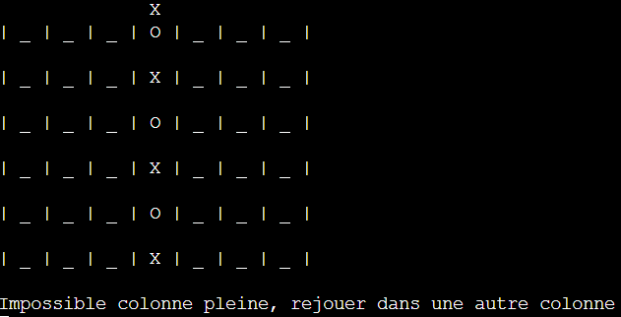
Jouer | a tester | obtenu

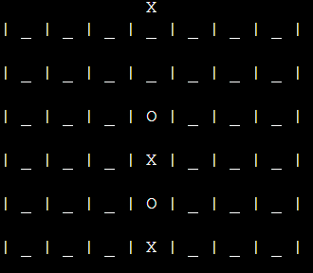
 | colonne non pleine | conforme

 | colonne pleine | message invitant à rejouer

choisirColonne
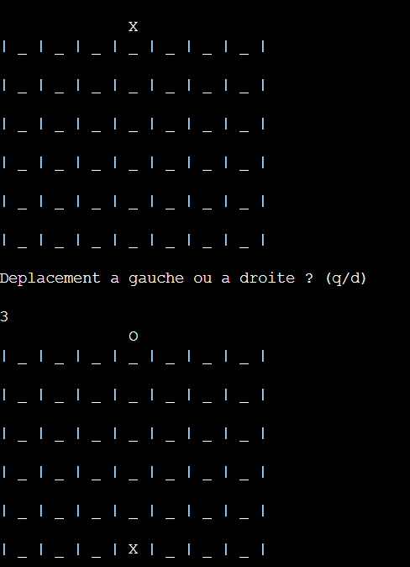
Jouer | a tester | obtenu
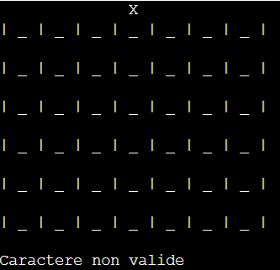
 | caractère autre que q ou d | message qui redemande la saisie

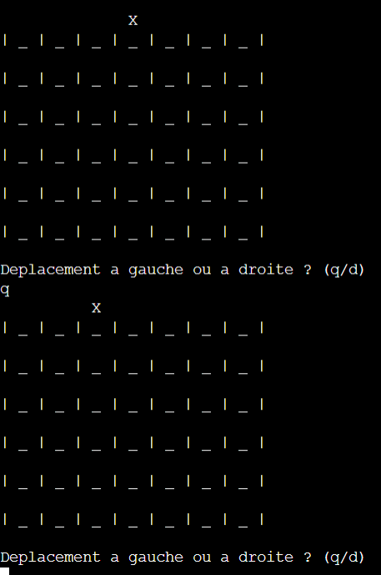
 | q | deplacement a gauche

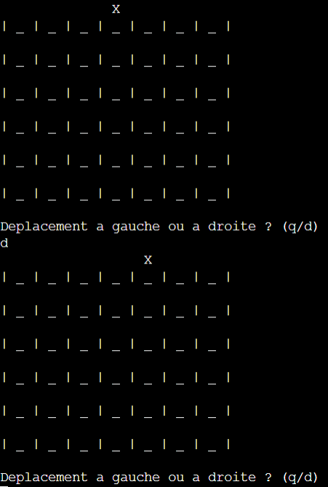
 | d | deplacement à droite

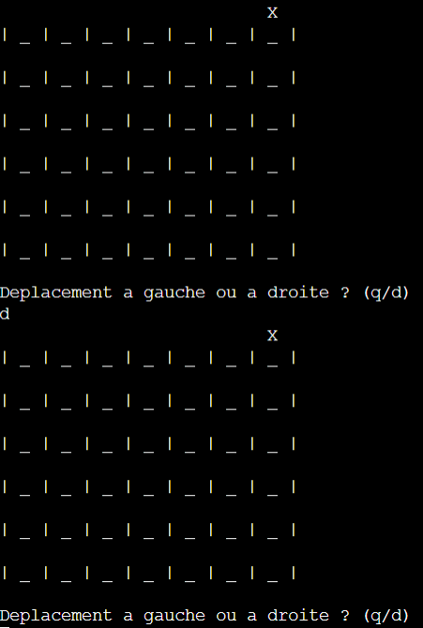
 | derniere colonne et d | rien

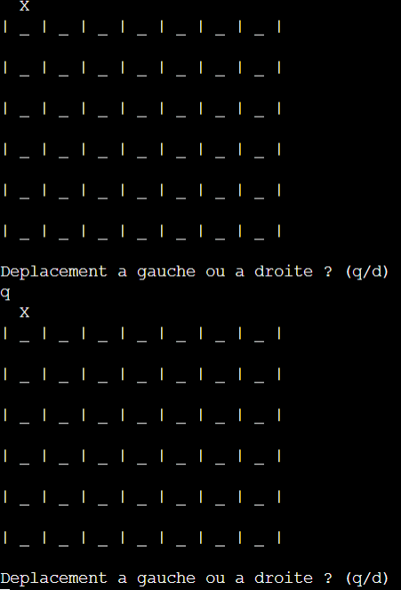
 | premiere colonne et q | rien

 | espace | pion tombe dans la colonne

trouverLigne

trouverLigne | a tester | obtenu

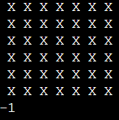
 | colonne pleine | retourne -1

 | colonne non pleine | retourne le numero de ligne

estVainqueur
estVainqueur | a tester | obtenu


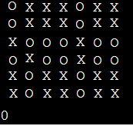
 | pas 4 pions alignés | false(0)

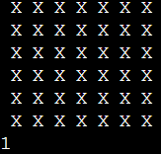
 | colonne 4 pions | True(1)

 | ligne 4 pions | True(1)

 | diagonale descendante | True(1)

 | diagonale ascendante | True(1)

 | ligne 4 pions avec un pion adverse au milieu |  | false

finDePartie
finDePartie | a tester | obtenu
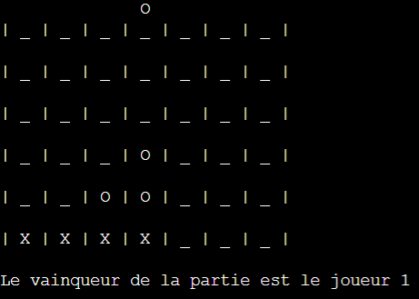
 | joueur 1 vainqueur | affiche joueur 1 vainqueur

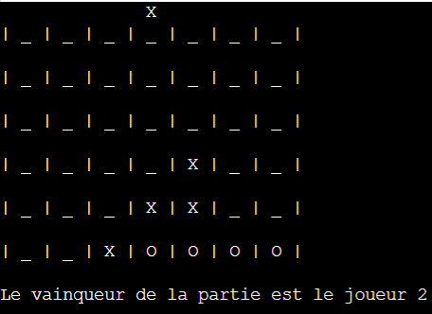
 | joueur 2 vainqueur | affiche joueur 2 vainqueur

 | Egalité | Affiche egalité

